📊 Gráficos
GRÁFICOS DEL TALLER 5 – ANÁLISIS VISUAL COMPLETO

e) LÍNEA BASE 100 – Índices Ponderados Acumulados (ene-2015=100)
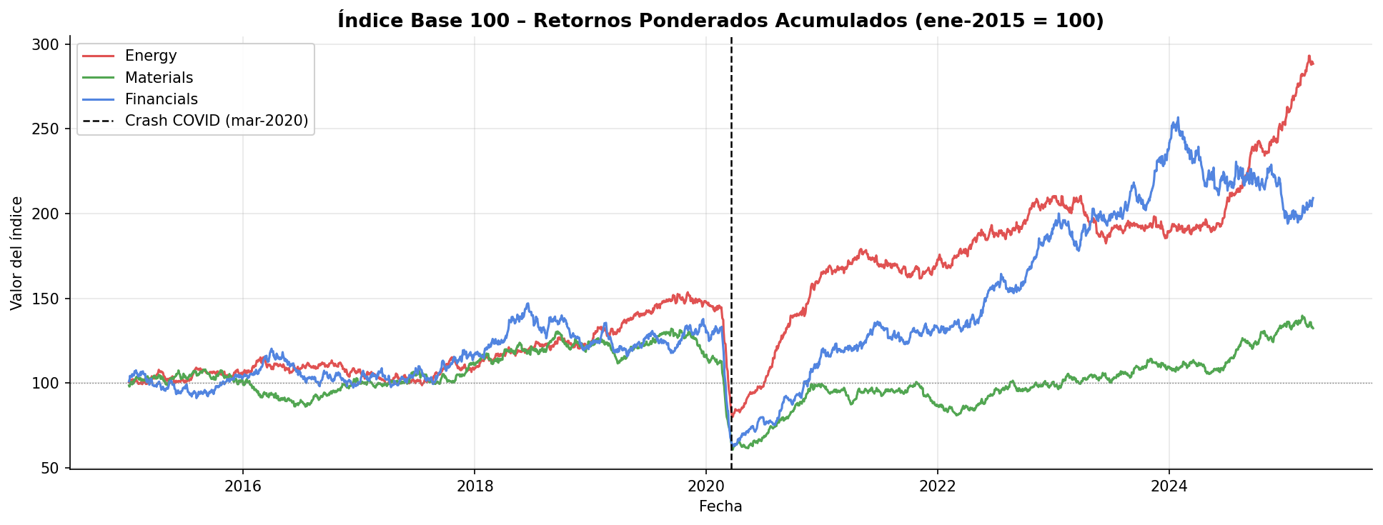

📝 Análisis: Muestra la evolución acumulada de cada índice desde base 100. Observar: crash COVID (mar-2020), recuperación asimétrica por sector, tendencias 2022–2025.

c) BOX & WHISKER – Retornos Diarios Ponderados por Índice
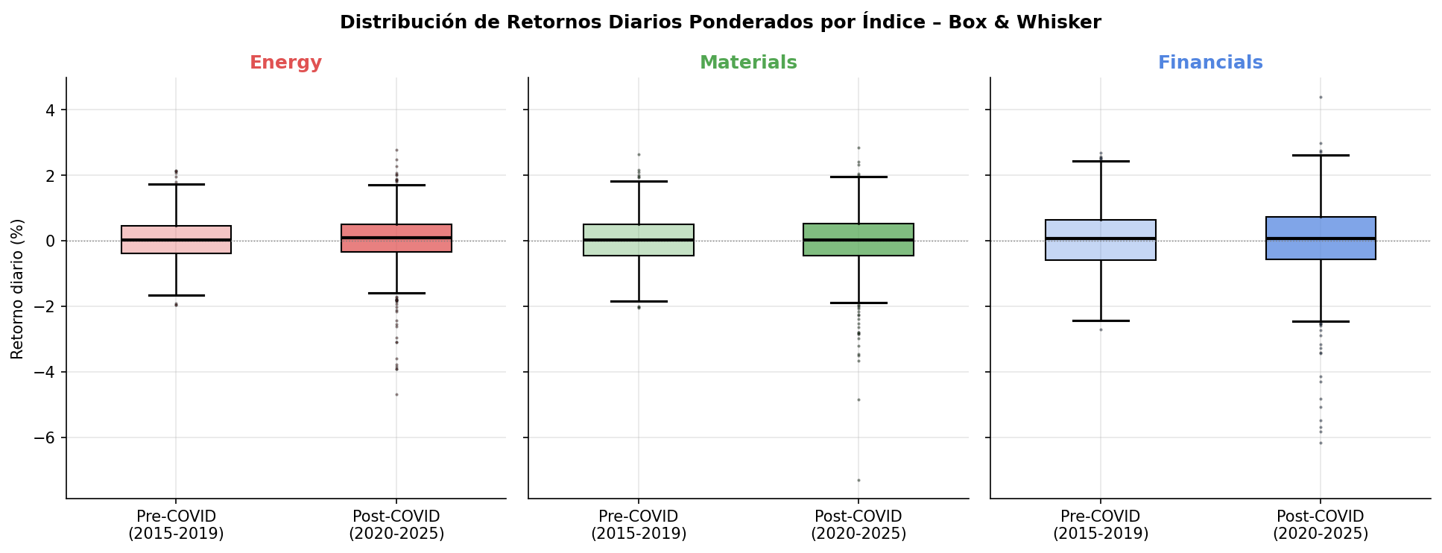

📝 Análisis: Compara la distribución de retornos pre y post COVID. Notar: mayor dispersión post-COVID (volatilidad), valores atípicos (outliers) más extremos durante el crash.

d) HISTOGRAMA – Retornos con Curva Normal de Referencia
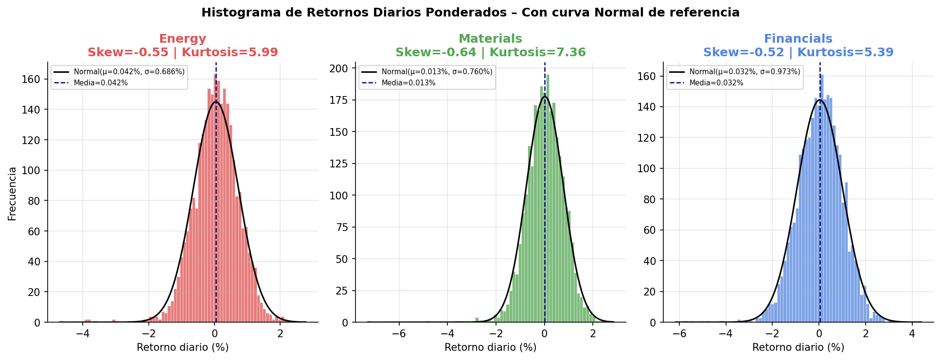

📝 Análisis: Analiza la forma de la distribución: skewness (sesgo) y kurtosis (colas pesadas / fat tails). Los mercados financieros tienen kurtosis > 3 (leptocúrtica).

4c) BARRAS CON IC 95% – Retorno Medio Pre vs Post COVID
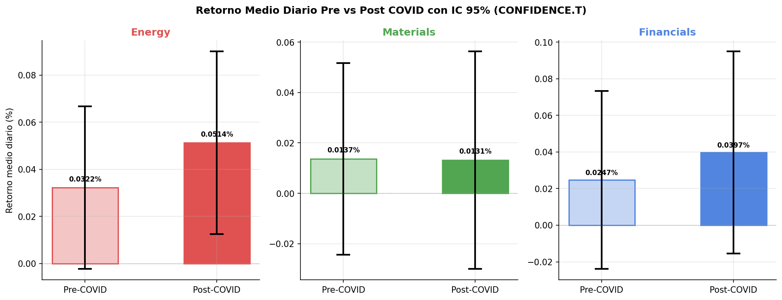

📝 Análisis: Compara las medias con intervalos de confianza. Si los IC NO se solapan → cambio estadísticamente significativo en retornos medios al 95% de confianza.

